2-活動紀念衫尺寸表
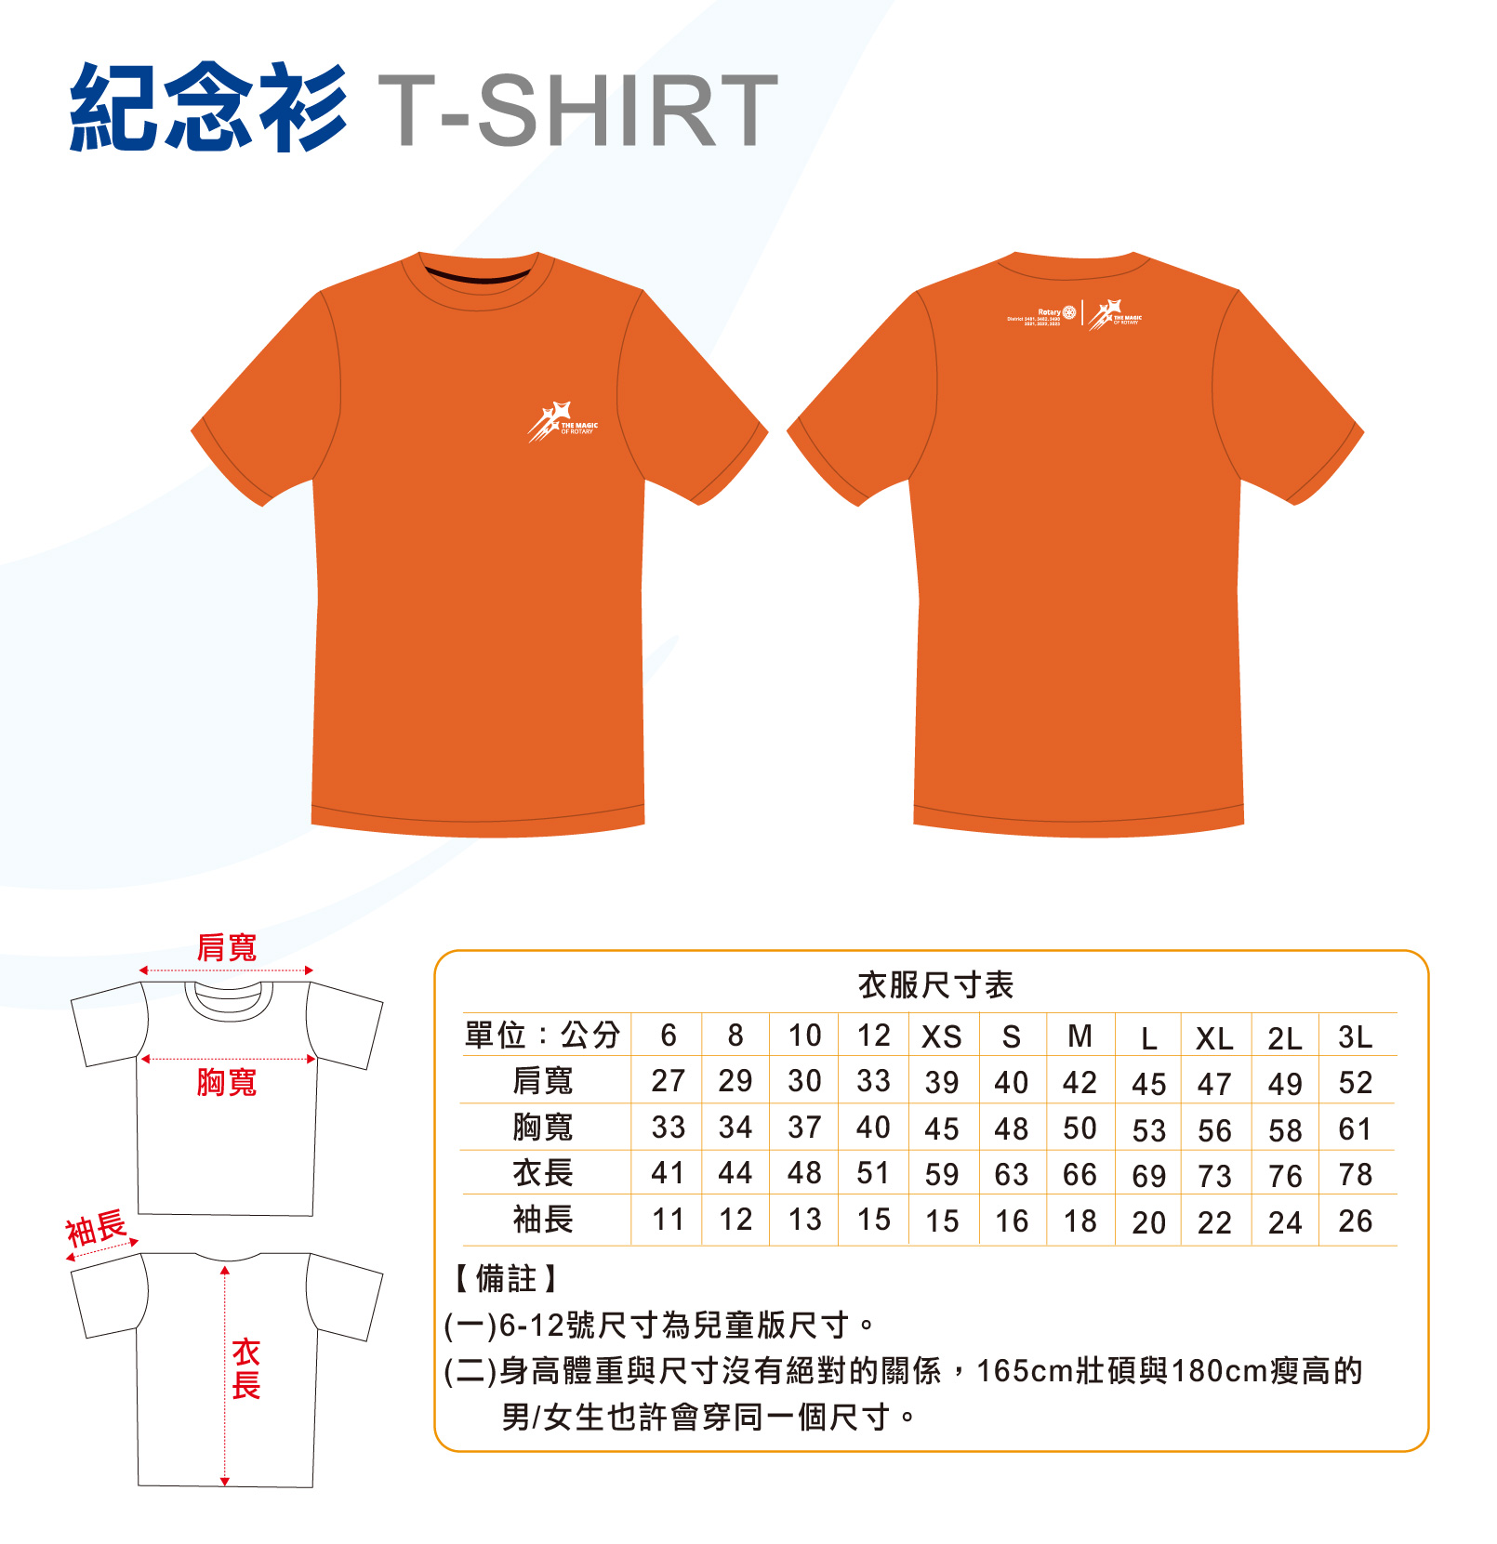

3-報名資料填寫表
 | 團體物資配送資料填寫 |  |  |  |  | 報名人數及費用統計表 |  |  |  | 報名人數 | 配送費用 |  | 衣服尺寸數量統計表
 | 填寫項目 | 收件資料(必填) |  |  |  | 參加項目 | 12.5K組 | 3K組 |  | 1人 | 130元 |  | 尺寸 | 兒童6 | 兒童8 | 兒童10 | 兒童12 | XS | S | M | L | XL | 2XL | 3XL | 總計
 | 所屬國際扶輪地區 (下拉式選項) |  |  |  |  | 報名費用 | 每人1,000元 | 每人700元 |  | 2人 | 200元 |  | 數量 | 0 | 0 | 0 | 0 | 0 | 0 | 0 | 0 | 0 | 0 | 0 | 0
 | 所屬分區(下拉式選項) |  |  |  |  | 各組報名人數 | 0 | 0 |  | 3-5人 | 300元
 | 所屬社 |  |  |  |  | 報名總人數 | 0 |  |  | 6-10人 | 500元
 | 團體物資收件人姓名 |  |  |  |  | 報名費小計 | 0 | 0 |  | 11-20人 | 800元
 | 收件人連絡電話 |  |  |  |  | 配送費用 | 0 |  |  | 21人以上 | 1,500元
 | 郵遞區號(請填3碼) |  |  |  |  | 總金額 | 0
 | 收件地址
 | 如該社需寄送2個或2個以上地址，請提供兩份excel表單， 「所屬社」請增加-1或-2 (範例：台北社-1、台北社-2)，並請特別告知。
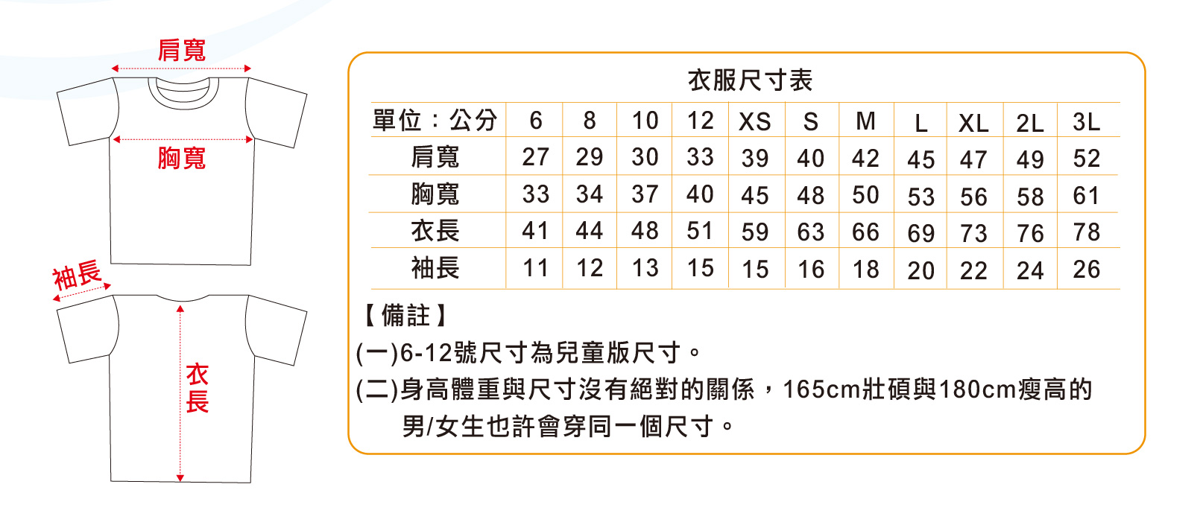
序號 不用填寫， 請勿刪除 | 報名者姓名 *必填 | 性別*必填 下拉式選項 | 身分證字號 *必填 外國選手請填 居留證號或護照號碼 | 報名者出生年月日 *必填 請填寫西元年，務必配合格式範例填寫：1978/2/15 | 報名者手機 *必填 請務必配合格式範例填寫： 0900-123456 | 報名者電子信箱 *非必填，活動前會寄相關資訊； 若無Email者，可不用填寫。 | 緊急聯絡人 姓名*必填 | 緊急連絡人電話*必填 請務必配合格式範例填寫： 0900-123456 或 02-12345678 | 報名項目 *必填 下拉式選項 | 衣服尺寸 *必填 下拉式選項 | 報名費 金額 *自動計算 | 備註 *非必填，僅提供該社承辦人(或秘書)使用
 |  |  |  |  |  |  |  |  |  |  | 0
 |  |  |  |  |  |  |  |  |  |  | 0
 |  |  |  |  |  |  |  |  |  |  | 0
 |  |  |  |  |  |  |  |  |  |  | 0
 |  |  |  |  |  |  |  |  |  |  | 0
 |  |  |  |  |  |  |  |  |  |  | 0
 |  |  |  |  |  |  |  |  |  |  | 0
 |  |  |  |  |  |  |  |  |  |  | 0
 |  |  |  |  |  |  |  |  |  |  | 0
 |  |  |  |  |  |  |  |  |  |  | 0
 |  |  |  |  |  |  |  |  |  |  | 0
 |  |  |  |  |  |  |  |  |  |  | 0
 |  |  |  |  |  |  |  |  |  |  | 0
 |  |  |  |  |  |  |  |  |  |  | 0
 |  |  |  |  |  |  |  |  |  |  | 0
 |  |  |  |  |  |  |  |  |  |  | 0
 |  |  |  |  |  |  |  |  |  |  | 0
 |  |  |  |  |  |  |  |  |  |  | 0
 |  |  |  |  |  |  |  |  |  |  | 0
 |  |  |  |  |  |  |  |  |  |  | 0
 |  |  |  |  |  |  |  |  |  |  | 0
 |  |  |  |  |  |  |  |  |  |  | 0
 |  |  |  |  |  |  |  |  |  |  | 0
 |  |  |  |  |  |  |  |  |  |  | 0
 |  |  |  |  |  |  |  |  |  |  | 0
 |  |  |  |  |  |  |  |  |  |  | 0
 |  |  |  |  |  |  |  |  |  |  | 0
 |  |  |  |  |  |  |  |  |  |  | 0
 |  |  |  |  |  |  |  |  |  |  | 0
 |  |  |  |  |  |  |  |  |  |  | 0
 |  |  |  |  |  |  |  |  |  |  | 0
 |  |  |  |  |  |  |  |  |  |  | 0
 |  |  |  |  |  |  |  |  |  |  | 0
 |  |  |  |  |  |  |  |  |  |  | 0
 |  |  |  |  |  |  |  |  |  |  | 0
 |  |  |  |  |  |  |  |  |  |  | 0
 |  |  |  |  |  |  |  |  |  |  | 0
 |  |  |  |  |  |  |  |  |  |  | 0
 |  |  |  |  |  |  |  |  |  |  | 0
 |  |  |  |  |  |  |  |  |  |  | 0
 |  |  |  |  |  |  |  |  |  |  | 0
 |  |  |  |  |  |  |  |  |  |  | 0
 |  |  |  |  |  |  |  |  |  |  | 0
 |  |  |  |  |  |  |  |  |  |  | 0
 |  |  |  |  |  |  |  |  |  |  | 0
 |  |  |  |  |  |  |  |  |  |  | 0
 |  |  |  |  |  |  |  |  |  |  | 0
 |  |  |  |  |  |  |  |  |  |  | 0
 |  |  |  |  |  |  |  |  |  |  | 0
 |  |  |  |  |  |  |  |  |  |  | 0
 |  |  |  |  |  |  |  |  |  |  | 0
 |  |  |  |  |  |  |  |  |  |  | 0
 |  |  |  |  |  |  |  |  |  |  | 0
 |  |  |  |  |  |  |  |  |  |  | 0
 |  |  |  |  |  |  |  |  |  |  | 0
 |  |  |  |  |  |  |  |  |  |  | 0
 |  |  |  |  |  |  |  |  |  |  | 0
 |  |  |  |  |  |  |  |  |  |  | 0
 |  |  |  |  |  |  |  |  |  |  | 0
 |  |  |  |  |  |  |  |  |  |  | 0
 |  |  |  |  |  |  |  |  |  |  | 0
 |  |  |  |  |  |  |  |  |  |  | 0
 |  |  |  |  |  |  |  |  |  |  | 0
 |  |  |  |  |  |  |  |  |  |  | 0
 |  |  |  |  |  |  |  |  |  |  | 0
 |  |  |  |  |  |  |  |  |  |  | 0
 |  |  |  |  |  |  |  |  |  |  | 0
 |  |  |  |  |  |  |  |  |  |  | 0
 |  |  |  |  |  |  |  |  |  |  | 0
 |  |  |  |  |  |  |  |  |  |  | 0
 |  |  |  |  |  |  |  |  |  |  | 0
 |  |  |  |  |  |  |  |  |  |  | 0
 |  |  |  |  |  |  |  |  |  |  | 0
 |  |  |  |  |  |  |  |  |  |  | 0
 |  |  |  |  |  |  |  |  |  |  | 0
 |  |  |  |  |  |  |  |  |  |  | 0
 |  |  |  |  |  |  |  |  |  |  | 0
 |  |  |  |  |  |  |  |  |  |  | 0
 |  |  |  |  |  |  |  |  |  |  | 0
 |  |  |  |  |  |  |  |  |  |  | 0
 |  |  |  |  |  |  |  |  |  |  | 0
 |  |  |  |  |  |  |  |  |  |  | 0
 |  |  |  |  |  |  |  |  |  |  | 0
 |  |  |  |  |  |  |  |  |  |  | 0
 |  |  |  |  |  |  |  |  |  |  | 0
 |  |  |  |  |  |  |  |  |  |  | 0
 |  |  |  |  |  |  |  |  |  |  | 0
 |  |  |  |  |  |  |  |  |  |  | 0
 |  |  |  |  |  |  |  |  |  |  | 0
 |  |  |  |  |  |  |  |  |  |  | 0
 |  |  |  |  |  |  |  |  |  |  | 0
 |  |  |  |  |  |  |  |  |  |  | 0
 |  |  |  |  |  |  |  |  |  |  | 0
 |  |  |  |  |  |  |  |  |  |  | 0
 |  |  |  |  |  |  |  |  |  |  | 0
 |  |  |  |  |  |  |  |  |  |  | 0
 |  |  |  |  |  |  |  |  |  |  | 0
 |  |  |  |  |  |  |  |  |  |  | 0
 |  |  |  |  |  |  |  |  |  |  | 0
 |  |  |  |  |  |  |  |  |  |  | 0
 |  |  |  |  |  |  |  |  |  |  | 0
 |  |  |  |  |  |  |  |  |  |  | 0
 |  |  |  |  |  |  |  |  |  |  | 0
 |  |  |  |  |  |  |  |  |  |  | 0
 |  |  |  |  |  |  |  |  |  |  | 0
 |  |  |  |  |  |  |  |  |  |  | 0
 |  |  |  |  |  |  |  |  |  |  | 0
 |  |  |  |  |  |  |  |  |  |  | 0
 |  |  |  |  |  |  |  |  |  |  | 0
 |  |  |  |  |  |  |  |  |  |  | 0
 |  |  |  |  |  |  |  |  |  |  | 0
 |  |  |  |  |  |  |  |  |  |  | 0
 |  |  |  |  |  |  |  |  |  |  | 0
 |  |  |  |  |  |  |  |  |  |  | 0
 |  |  |  |  |  |  |  |  |  |  | 0
 |  |  |  |  |  |  |  |  |  |  | 0
 |  |  |  |  |  |  |  |  |  |  | 0
 |  |  |  |  |  |  |  |  |  |  | 0
 |  |  |  |  |  |  |  |  |  |  | 0
 |  |  |  |  |  |  |  |  |  |  | 0
 |  |  |  |  |  |  |  |  |  |  | 0
 |  |  |  |  |  |  |  |  |  |  | 0
 |  |  |  |  |  |  |  |  |  |  | 0
 |  |  |  |  |  |  |  |  |  |  | 0
 |  |  |  |  |  |  |  |  |  |  | 0
 |  |  |  |  |  |  |  |  |  |  | 0
 |  |  |  |  |  |  |  |  |  |  | 0
 |  |  |  |  |  |  |  |  |  |  | 0
 |  |  |  |  |  |  |  |  |  |  | 0
 |  |  |  |  |  |  |  |  |  |  | 0
 |  |  |  |  |  |  |  |  |  |  | 0
 |  |  |  |  |  |  |  |  |  |  | 0
 |  |  |  |  |  |  |  |  |  |  | 0
 |  |  |  |  |  |  |  |  |  |  | 0
 |  |  |  |  |  |  |  |  |  |  | 0
 |  |  |  |  |  |  |  |  |  |  | 0
 |  |  |  |  |  |  |  |  |  |  | 0
 |  |  |  |  |  |  |  |  |  |  | 0
 |  |  |  |  |  |  |  |  |  |  | 0
 |  |  |  |  |  |  |  |  |  |  | 0
 |  |  |  |  |  |  |  |  |  |  | 0
 |  |  |  |  |  |  |  |  |  |  | 0
 |  |  |  |  |  |  |  |  |  |  | 0
 |  |  |  |  |  |  |  |  |  |  | 0
 |  |  |  |  |  |  |  |  |  |  | 0
 |  |  |  |  |  |  |  |  |  |  | 0
 |  |  |  |  |  |  |  |  |  |  | 0
 |  |  |  |  |  |  |  |  |  |  | 0
 |  |  |  |  |  |  |  |  |  |  | 0
 |  |  |  |  |  |  |  |  |  |  | 0
 |  |  |  |  |  |  |  |  |  |  | 0
 |  |  |  |  |  |  |  |  |  |  | 0
 |  |  |  |  |  |  |  |  |  |  | 0
 |  |  |  |  |  |  |  |  |  |  | 0
 |  |  |  |  |  |  |  |  |  |  | 0
 |  |  |  |  |  |  |  |  |  |  | 0
 |  |  |  |  |  |  |  |  |  |  | 0
 |  |  |  |  |  |  |  |  |  |  | 0
 |  |  |  |  |  |  |  |  |  |  | 0
 |  |  |  |  |  |  |  |  |  |  | 0
 |  |  |  |  |  |  |  |  |  |  | 0
 |  |  |  |  |  |  |  |  |  |  | 0
 |  |  |  |  |  |  |  |  |  |  | 0
 |  |  |  |  |  |  |  |  |  |  | 0
 |  |  |  |  |  |  |  |  |  |  | 0
 |  |  |  |  |  |  |  |  |  |  | 0
 |  |  |  |  |  |  |  |  |  |  | 0
 |  |  |  |  |  |  |  |  |  |  | 0
 |  |  |  |  |  |  |  |  |  |  | 0
 |  |  |  |  |  |  |  |  |  |  | 0
 |  |  |  |  |  |  |  |  |  |  | 0
 |  |  |  |  |  |  |  |  |  |  | 0
 |  |  |  |  |  |  |  |  |  |  | 0
 |  |  |  |  |  |  |  |  |  |  | 0
 |  |  |  |  |  |  |  |  |  |  | 0
 |  |  |  |  |  |  |  |  |  |  | 0
 |  |  |  |  |  |  |  |  |  |  | 0
 |  |  |  |  |  |  |  |  |  |  | 0
 |  |  |  |  |  |  |  |  |  |  | 0
 |  |  |  |  |  |  |  |  |  |  | 0
 |  |  |  |  |  |  |  |  |  |  | 0
 |  |  |  |  |  |  |  |  |  |  | 0
 |  |  |  |  |  |  |  |  |  |  | 0
 |  |  |  |  |  |  |  |  |  |  | 0
 |  |  |  |  |  |  |  |  |  |  | 0
 |  |  |  |  |  |  |  |  |  |  | 0
 |  |  |  |  |  |  |  |  |  |  | 0
 |  |  |  |  |  |  |  |  |  |  | 0
 |  |  |  |  |  |  |  |  |  |  | 0
 |  |  |  |  |  |  |  |  |  |  | 0
 |  |  |  |  |  |  |  |  |  |  | 0
 |  |  |  |  |  |  |  |  |  |  | 0
 |  |  |  |  |  |  |  |  |  |  | 0
 |  |  |  |  |  |  |  |  |  |  | 0
 |  |  |  |  |  |  |  |  |  |  | 0
 |  |  |  |  |  |  |  |  |  |  | 0
 |  |  |  |  |  |  |  |  |  |  | 0
 |  |  |  |  |  |  |  |  |  |  | 0
 |  |  |  |  |  |  |  |  |  |  | 0
 |  |  |  |  |  |  |  |  |  |  | 0
 |  |  |  |  |  |  |  |  |  |  | 0
 |  |  |  |  |  |  |  |  |  |  | 0
 |  |  |  |  |  |  |  |  |  |  | 0
 |  |  |  |  |  |  |  |  |  |  | 0
 |  |  |  |  |  |  |  |  |  |  | 0
 |  |  |  |  |  |  |  |  |  |  | 0
 |  |  |  |  |  |  |  |  |  |  | 0
 |  |  |  |  |  |  |  |  |  |  | 0
 |  |  |  |  |  |  |  |  |  |  | 0
 |  |  |  |  |  |  |  |  |  |  | 0
 |  |  |  |  |  |  |  |  |  |  | 0
 |  |  |  |  |  |  |  |  |  |  | 0
 |  |  |  |  |  |  |  |  |  |  | 0
 |  |  |  |  |  |  |  |  |  |  | 0
 |  |  |  |  |  |  |  |  |  |  | 0
 |  |  |  |  |  |  |  |  |  |  | 0
 |  |  |  |  |  |  |  |  |  |  | 0
 |  |  |  |  |  |  |  |  |  |  | 0
 |  |  |  |  |  |  |  |  |  |  | 0
 |  |  |  |  |  |  |  |  |  |  | 0
 |  |  |  |  |  |  |  |  |  |  | 0
 |  |  |  |  |  |  |  |  |  |  | 0
 |  |  |  |  |  |  |  |  |  |  | 0
 |  |  |  |  |  |  |  |  |  |  | 0
 |  |  |  |  |  |  |  |  |  |  | 0
 |  |  |  |  |  |  |  |  |  |  | 0
 |  |  |  |  |  |  |  |  |  |  | 0
 |  |  |  |  |  |  |  |  |  |  | 0
 |  |  |  |  |  |  |  |  |  |  | 0
 |  |  |  |  |  |  |  |  |  |  | 0
 |  |  |  |  |  |  |  |  |  |  | 0
 |  |  |  |  |  |  |  |  |  |  | 0
 |  |  |  |  |  |  |  |  |  |  | 0
 |  |  |  |  |  |  |  |  |  |  | 0
 |  |  |  |  |  |  |  |  |  |  | 0
 |  |  |  |  |  |  |  |  |  |  | 0
 |  |  |  |  |  |  |  |  |  |  | 0
 |  |  |  |  |  |  |  |  |  |  | 0
 |  |  |  |  |  |  |  |  |  |  | 0
 |  |  |  |  |  |  |  |  |  |  | 0
 |  |  |  |  |  |  |  |  |  |  | 0
 |  |  |  |  |  |  |  |  |  |  | 0
 |  |  |  |  |  |  |  |  |  |  | 0
 |  |  |  |  |  |  |  |  |  |  | 0
 |  |  |  |  |  |  |  |  |  |  | 0
 |  |  |  |  |  |  |  |  |  |  | 0
 |  |  |  |  |  |  |  |  |  |  | 0
 |  |  |  |  |  |  |  |  |  |  | 0
 |  |  |  |  |  |  |  |  |  |  | 0
 |  |  |  |  |  |  |  |  |  |  | 0
 |  |  |  |  |  |  |  |  |  |  | 0
 |  |  |  |  |  |  |  |  |  |  | 0
 |  |  |  |  |  |  |  |  |  |  | 0
 |  |  |  |  |  |  |  |  |  |  | 0
 |  |  |  |  |  |  |  |  |  |  | 0
 |  |  |  |  |  |  |  |  |  |  | 0
 |  |  |  |  |  |  |  |  |  |  | 0
 |  |  |  |  |  |  |  |  |  |  | 0
 |  |  |  |  |  |  |  |  |  |  | 0
 |  |  |  |  |  |  |  |  |  |  | 0
 |  |  |  |  |  |  |  |  |  |  | 0
 |  |  |  |  |  |  |  |  |  |  | 0
 |  |  |  |  |  |  |  |  |  |  | 0
 |  |  |  |  |  |  |  |  |  |  | 0
 |  |  |  |  |  |  |  |  |  |  | 0
 |  |  |  |  |  |  |  |  |  |  | 0
 |  |  |  |  |  |  |  |  |  |  | 0
 |  |  |  |  |  |  |  |  |  |  | 0
 |  |  |  |  |  |  |  |  |  |  | 0
 |  |  |  |  |  |  |  |  |  |  | 0
 |  |  |  |  |  |  |  |  |  |  | 0
 |  |  |  |  |  |  |  |  |  |  | 0
 |  |  |  |  |  |  |  |  |  |  | 0
 |  |  |  |  |  |  |  |  |  |  | 0
 |  |  |  |  |  |  |  |  |  |  | 0
 |  |  |  |  |  |  |  |  |  |  | 0
 |  |  |  |  |  |  |  |  |  |  | 0
 |  |  |  |  |  |  |  |  |  |  | 0
 |  |  |  |  |  |  |  |  |  |  | 0
 |  |  |  |  |  |  |  |  |  |  | 0
 |  |  |  |  |  |  |  |  |  |  | 0
 |  |  |  |  |  |  |  |  |  |  | 0
 |  |  |  |  |  |  |  |  |  |  | 0
 |  |  |  |  |  |  |  |  |  |  | 0
 |  |  |  |  |  |  |  |  |  |  | 0
 |  |  |  |  |  |  |  |  |  |  | 0
 |  |  |  |  |  |  |  |  |  |  | 0
 |  |  |  |  |  |  |  |  |  |  | 0
 |  |  |  |  |  |  |  |  |  |  | 0
 |  |  |  |  |  |  |  |  |  |  | 0
 |  |  |  |  |  |  |  |  |  |  | 0
 |  |  |  |  |  |  |  |  |  |  | 0
 |  |  |  |  |  |  |  |  |  |  | 0
 |  |  |  |  |  |  |  |  |  |  | 0
 |  |  |  |  |  |  |  |  |  |  | 0
 |  |  |  |  |  |  |  |  |  |  | 0
 |  |  |  |  |  |  |  |  |  |  | 0
 |  |  |  |  |  |  |  |  |  |  | 0
 |  |  |  |  |  |  |  |  |  |  | 0
 |  |  |  |  |  |  |  |  |  |  | 0
 |  |  |  |  |  |  |  |  |  |  | 0
 |  |  |  |  |  |  |  |  |  |  | 0
 |  |  |  |  |  |  |  |  |  |  | 0
 |  |  |  |  |  |  |  |  |  |  | 0
 |  |  |  |  |  |  |  |  |  |  | 0
 |  |  |  |  |  |  |  |  |  |  | 0
 |  |  |  |  |  |  |  |  |  |  | 0
 |  |  |  |  |  |  |  |  |  |  | 0
 |  |  |  |  |  |  |  |  |  |  | 0
 |  |  |  |  |  |  |  |  |  |  | 0
 |  |  |  |  |  |  |  |  |  |  | 0
 |  |  |  |  |  |  |  |  |  |  | 0
 |  |  |  |  |  |  |  |  |  |  | 0
 |  |  |  |  |  |  |  |  |  |  | 0
 |  |  |  |  |  |  |  |  |  |  | 0
 |  |  |  |  |  |  |  |  |  |  | 0
 |  |  |  |  |  |  |  |  |  |  | 0
 |  |  |  |  |  |  |  |  |  |  | 0
 |  |  |  |  |  |  |  |  |  |  | 0
 |  |  |  |  |  |  |  |  |  |  | 0
 |  |  |  |  |  |  |  |  |  |  | 0
 |  |  |  |  |  |  |  |  |  |  | 0
 |  |  |  |  |  |  |  |  |  |  | 0
 |  |  |  |  |  |  |  |  |  |  | 0
 |  |  |  |  |  |  |  |  |  |  | 0
 |  |  |  |  |  |  |  |  |  |  | 0
 |  |  |  |  |  |  |  |  |  |  | 0
 |  |  |  |  |  |  |  |  |  |  | 0
 |  |  |  |  |  |  |  |  |  |  | 0
 |  |  |  |  |  |  |  |  |  |  | 0
 |  |  |  |  |  |  |  |  |  |  | 0
 |  |  |  |  |  |  |  |  |  |  | 0
 |  |  |  |  |  |  |  |  |  |  | 0
 |  |  |  |  |  |  |  |  |  |  | 0
 |  |  |  |  |  |  |  |  |  |  | 0
 |  |  |  |  |  |  |  |  |  |  | 0
 |  |  |  |  |  |  |  |  |  |  | 0
 |  |  |  |  |  |  |  |  |  |  | 0
 |  |  |  |  |  |  |  |  |  |  | 0
 |  |  |  |  |  |  |  |  |  |  | 0
 |  |  |  |  |  |  |  |  |  |  | 0
 |  |  |  |  |  |  |  |  |  |  | 0
 |  |  |  |  |  |  |  |  |  |  | 0
 |  |  |  |  |  |  |  |  |  |  | 0
 |  |  |  |  |  |  |  |  |  |  | 0
 |  |  |  |  |  |  |  |  |  |  | 0
 |  |  |  |  |  |  |  |  |  |  | 0
 |  |  |  |  |  |  |  |  |  |  | 0
 |  |  |  |  |  |  |  |  |  |  | 0
 |  |  |  |  |  |  |  |  |  |  | 0
 |  |  |  |  |  |  |  |  |  |  | 0
 |  |  |  |  |  |  |  |  |  |  | 0
 |  |  |  |  |  |  |  |  |  |  | 0
 |  |  |  |  |  |  |  |  |  |  | 0
 |  |  |  |  |  |  |  |  |  |  | 0
 |  |  |  |  |  |  |  |  |  |  | 0
 |  |  |  |  |  |  |  |  |  |  | 0
 |  |  |  |  |  |  |  |  |  |  | 0
 |  |  |  |  |  |  |  |  |  |  | 0
 |  |  |  |  |  |  |  |  |  |  | 0
 |  |  |  |  |  |  |  |  |  |  | 0
 |  |  |  |  |  |  |  |  |  |  | 0
 |  |  |  |  |  |  |  |  |  |  | 0
 |  |  |  |  |  |  |  |  |  |  | 0
 |  |  |  |  |  |  |  |  |  |  | 0
 |  |  |  |  |  |  |  |  |  |  | 0
 |  |  |  |  |  |  |  |  |  |  | 0
 |  |  |  |  |  |  |  |  |  |  | 0
 |  |  |  |  |  |  |  |  |  |  | 0
 |  |  |  |  |  |  |  |  |  |  | 0
 |  |  |  |  |  |  |  |  |  |  | 0
 |  |  |  |  |  |  |  |  |  |  | 0
 |  |  |  |  |  |  |  |  |  |  | 0
 |  |  |  |  |  |  |  |  |  |  | 0
 |  |  |  |  |  |  |  |  |  |  | 0
 |  |  |  |  |  |  |  |  |  |  | 0
 |  |  |  |  |  |  |  |  |  |  | 0
 |  |  |  |  |  |  |  |  |  |  | 0
 |  |  |  |  |  |  |  |  |  |  | 0
 |  |  |  |  |  |  |  |  |  |  | 0
 |  |  |  |  |  |  |  |  |  |  | 0
 |  |  |  |  |  |  |  |  |  |  | 0
 |  |  |  |  |  |  |  |  |  |  | 0
 |  |  |  |  |  |  |  |  |  |  | 0
 |  |  |  |  |  |  |  |  |  |  | 0
 |  |  |  |  |  |  |  |  |  |  | 0
 |  |  |  |  |  |  |  |  |  |  | 0
 |  |  |  |  |  |  |  |  |  |  | 0
 |  |  |  |  |  |  |  |  |  |  | 0
 |  |  |  |  |  |  |  |  |  |  | 0
 |  |  |  |  |  |  |  |  |  |  | 0
 |  |  |  |  |  |  |  |  |  |  | 0
 |  |  |  |  |  |  |  |  |  |  | 0
 |  |  |  |  |  |  |  |  |  |  | 0
 |  |  |  |  |  |  |  |  |  |  | 0
 |  |  |  |  |  |  |  |  |  |  | 0
 |  |  |  |  |  |  |  |  |  |  | 0
 |  |  |  |  |  |  |  |  |  |  | 0
 |  |  |  |  |  |  |  |  |  |  | 0
 |  |  |  |  |  |  |  |  |  |  | 0
 |  |  |  |  |  |  |  |  |  |  | 0
 |  |  |  |  |  |  |  |  |  |  | 0
 |  |  |  |  |  |  |  |  |  |  | 0
 |  |  |  |  |  |  |  |  |  |  | 0
 |  |  |  |  |  |  |  |  |  |  | 0
 |  |  |  |  |  |  |  |  |  |  | 0
 |  |  |  |  |  |  |  |  |  |  | 0
 |  |  |  |  |  |  |  |  |  |  | 0
 |  |  |  |  |  |  |  |  |  |  | 0
 |  |  |  |  |  |  |  |  |  |  | 0
 |  |  |  |  |  |  |  |  |  |  | 0
 |  |  |  |  |  |  |  |  |  |  | 0
 |  |  |  |  |  |  |  |  |  |  | 0
 |  |  |  |  |  |  |  |  |  |  | 0
 |  |  |  |  |  |  |  |  |  |  | 0
 |  |  |  |  |  |  |  |  |  |  | 0
 |  |  |  |  |  |  |  |  |  |  | 0
 |  |  |  |  |  |  |  |  |  |  | 0
 |  |  |  |  |  |  |  |  |  |  | 0
 |  |  |  |  |  |  |  |  |  |  | 0
 |  |  |  |  |  |  |  |  |  |  | 0
 |  |  |  |  |  |  |  |  |  |  | 0
 |  |  |  |  |  |  |  |  |  |  | 0
 |  |  |  |  |  |  |  |  |  |  | 0
 |  |  |  |  |  |  |  |  |  |  | 0
 |  |  |  |  |  |  |  |  |  |  | 0
 |  |  |  |  |  |  |  |  |  |  | 0
 |  |  |  |  |  |  |  |  |  |  | 0
 |  |  |  |  |  |  |  |  |  |  | 0
 |  |  |  |  |  |  |  |  |  |  | 0
 |  |  |  |  |  |  |  |  |  |  | 0
 |  |  |  |  |  |  |  |  |  |  | 0
 |  |  |  |  |  |  |  |  |  |  | 0
 |  |  |  |  |  |  |  |  |  |  | 0
 |  |  |  |  |  |  |  |  |  |  | 0
 |  |  |  |  |  |  |  |  |  |  | 0
 |  |  |  |  |  |  |  |  |  |  | 0
 |  |  |  |  |  |  |  |  |  |  | 0
 |  |  |  |  |  |  |  |  |  |  | 0
 |  |  |  |  |  |  |  |  |  |  | 0
 |  |  |  |  |  |  |  |  |  |  | 0
 |  |  |  |  |  |  |  |  |  |  | 0
 |  |  |  |  |  |  |  |  |  |  | 0
 |  |  |  |  |  |  |  |  |  |  | 0
 |  |  |  |  |  |  |  |  |  |  | 0
 |  |  |  |  |  |  |  |  |  |  | 0
 |  |  |  |  |  |  |  |  |  |  | 0
 |  |  |  |  |  |  |  |  |  |  | 0
 |  |  |  |  |  |  |  |  |  |  | 0
 |  |  |  |  |  |  |  |  |  |  | 0
 |  |  |  |  |  |  |  |  |  |  | 0
 |  |  |  |  |  |  |  |  |  |  | 0
 |  |  |  |  |  |  |  |  |  |  | 0
 |  |  |  |  |  |  |  |  |  |  | 0
 |  |  |  |  |  |  |  |  |  |  | 0
 |  |  |  |  |  |  |  |  |  |  | 0
 |  |  |  |  |  |  |  |  |  |  | 0
 |  |  |  |  |  |  |  |  |  |  | 0
 |  |  |  |  |  |  |  |  |  |  | 0
 |  |  |  |  |  |  |  |  |  |  | 0
 |  |  |  |  |  |  |  |  |  |  | 0
 |  |  |  |  |  |  |  |  |  |  | 0
 |  |  |  |  |  |  |  |  |  |  | 0
 |  |  |  |  |  |  |  |  |  |  | 0
 |  |  |  |  |  |  |  |  |  |  | 0
 |  |  |  |  |  |  |  |  |  |  | 0
 |  |  |  |  |  |  |  |  |  |  | 0
 |  |  |  |  |  |  |  |  |  |  | 0
 |  |  |  |  |  |  |  |  |  |  | 0
 |  |  |  |  |  |  |  |  |  |  | 0
 |  |  |  |  |  |  |  |  |  |  | 0
 |  |  |  |  |  |  |  |  |  |  | 0
 |  |  |  |  |  |  |  |  |  |  | 0
 |  |  |  |  |  |  |  |  |  |  | 0
 |  |  |  |  |  |  |  |  |  |  | 0
 |  |  |  |  |  |  |  |  |  |  | 0
 |  |  |  |  |  |  |  |  |  |  | 0
 |  |  |  |  |  |  |  |  |  |  | 0
 |  |  |  |  |  |  |  |  |  |  | 0
 |  |  |  |  |  |  |  |  |  |  | 0
 |  |  |  |  |  |  |  |  |  |  | 0
 |  |  |  |  |  |  |  |  |  |  | 0
 |  |  |  |  |  |  |  |  |  |  | 0
 |  |  |  |  |  |  |  |  |  |  | 0
 |  |  |  |  |  |  |  |  |  |  | 0
 |  |  |  |  |  |  |  |  |  |  | 0
 |  |  |  |  |  |  |  |  |  |  | 0

